IO関連
画面
DB
処理
帳票
凡例
I/O関連図

新規作成・編集・削除
登録・参照
シングル表一覧
シングル表
編集

シングル表
参照
関連表

パラメータ一覧
No | 論理名称(和名) | 物理名称(英名) | I/O | 備考
1 | シングルID | s_pk | I/O
2 | 以降記載割愛
3
4
5
6
7
8
9
テーブル一覧
No | 論理名称(和名) | 物理名称(英名) | I/O | 備考
1 | シングル表 | single_table_a | I/O
2 | シングル表(履歴) | single_table_b | I/O
3 | 関連表 | related_table_a | I
4
5
6
7
8
9
ファイル一覧
No | 論理名称(和名) | 物理名称(英名) | I/O | 備考
1
2
3
4
5
6
7
8
9

機能仕様
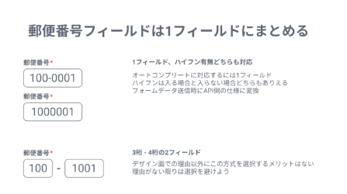
一覧表示

 | 参照用ユーザの場合、編集する事が出来ない。表示のみ。

初期表示処理 |  |  | 新規登録時

 | 各項目をクリアした状態のまま表示する

「登録」ボタン[クリック]処理 |  |  |  | 新規登録時

 | シングルIDを採番(DB機能による自動採番)する
 | 各項目を「シングル表」テーブルに登録する
 | 一覧画面に遷移する

「削除」ボタン[クリック]処理

 | 削除フラグをTrueにする(既にTrueの場合、逆転させFalseにする)
 | 「シングル表」テーブルに登録する

キーワード検索

文字列を格納しているカラム全てに対して、曖昧検索を行う
(備考や名前など、全て)

郵便番号入力フォーム

 | 郵便番号フィールドは1フィールドにまとめ、ハイフン有無に両対応する

 | 理由は以下。
 | 参考URL） | これだけは押さえよう！住所フォームの作り方 - ケンオールブログ (kenall.jp)

DB処理
○○データ抽出処理
抽出項目

対象処理無し

抽出対象

抽出条件

